GitHubアカウント追加とクローン手順
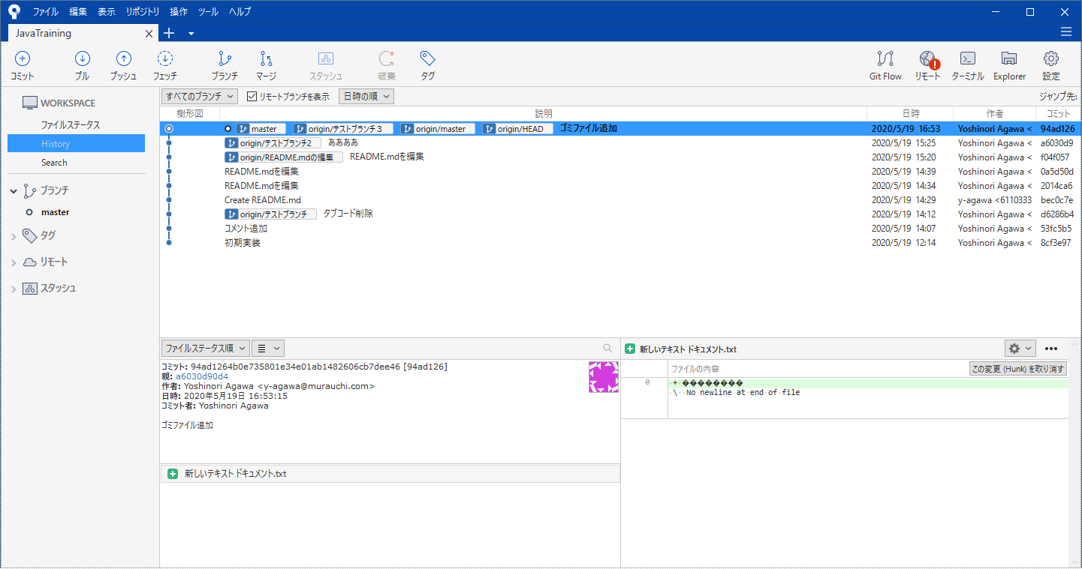
【SourseTreeへのGitHubアカウント追加～リモートリポジトリのクローン手順】

＞＞SourceTreeへのGitHubアカウント追加

１．SourceTree画面を開き、アカウントを追加を押下
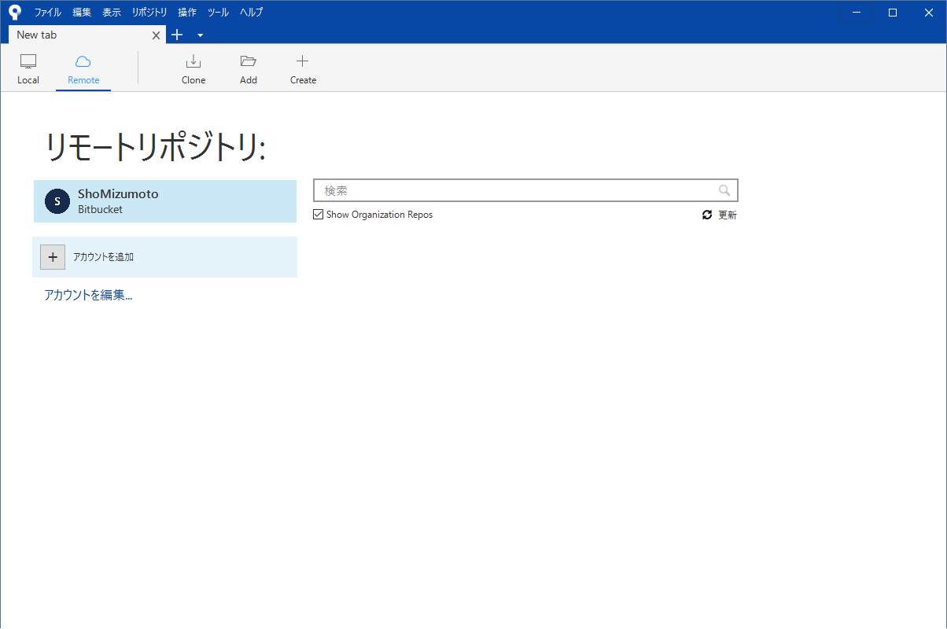

クリック

２．「ホスティングアカウントを設定」画面でホスティングサービスを「GitHub」、優先するプロトコルを「SSH」に変更
 | 「OAuthトークンを再読み込み」を押下
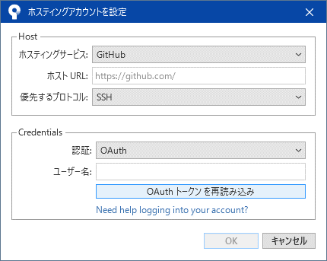

ホスティングサービス「GitHub」
優先するプロトコル「SSH」
に変更

３．ウィンドウが立ち上がるため、「Authorize atlassian」を押下
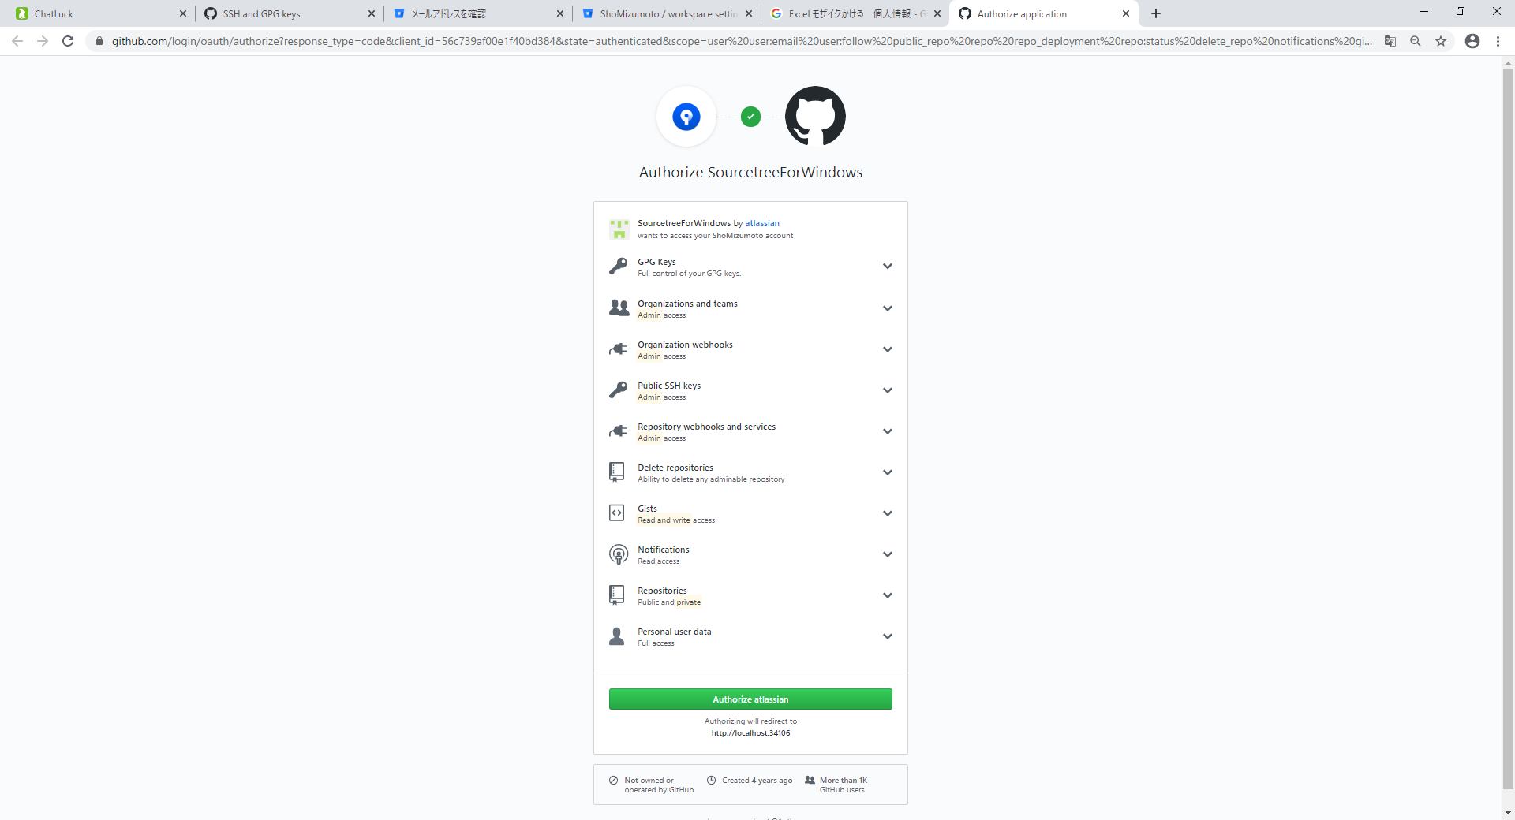

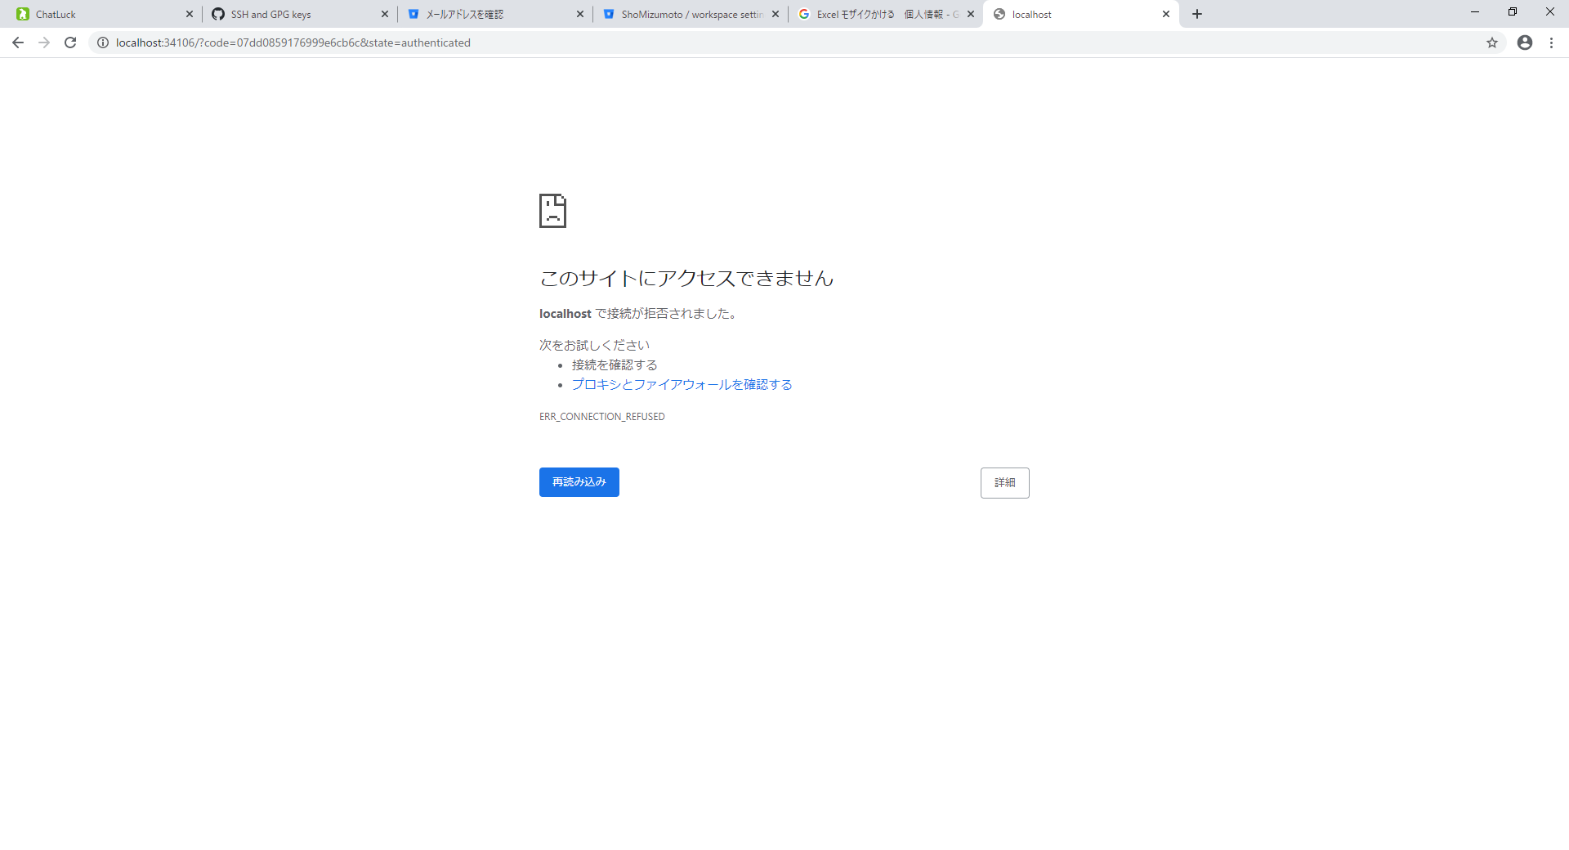

アクセスできませんと表示されるが
問題ないため、ウィンドウを閉じる

４．ホスティングアカウントを設定画面で認証に成功にチェックが入っていれば追加できるため、OK ＞ GitHubアカウントが追加されていることを確認

チェックが入っていることを確認

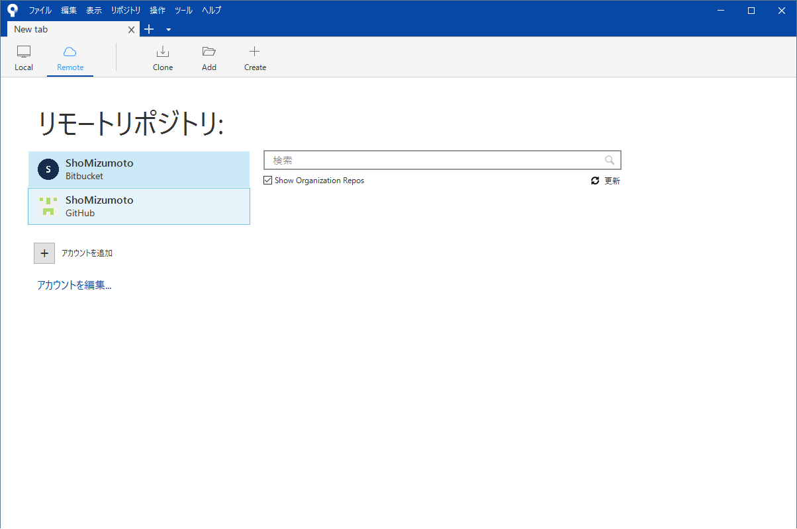

GitHubのアカウントが追加された

＞＞GitHubのリモートリポジトリのクローン手順

５．GitHubアカウントを選択した状態で上部メニューより「clone」を選択
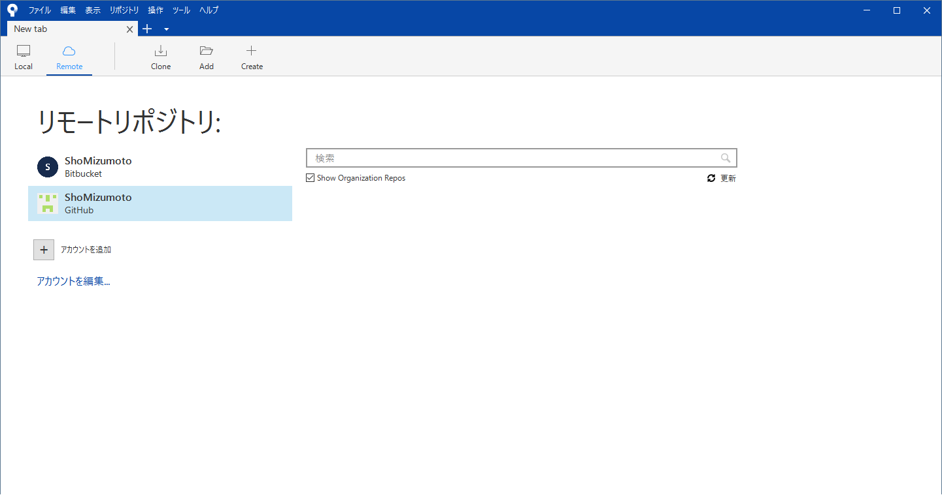

６．元のパス／URL欄にクローンしたいリモートリポジトリのURLを入力し、参照を押下

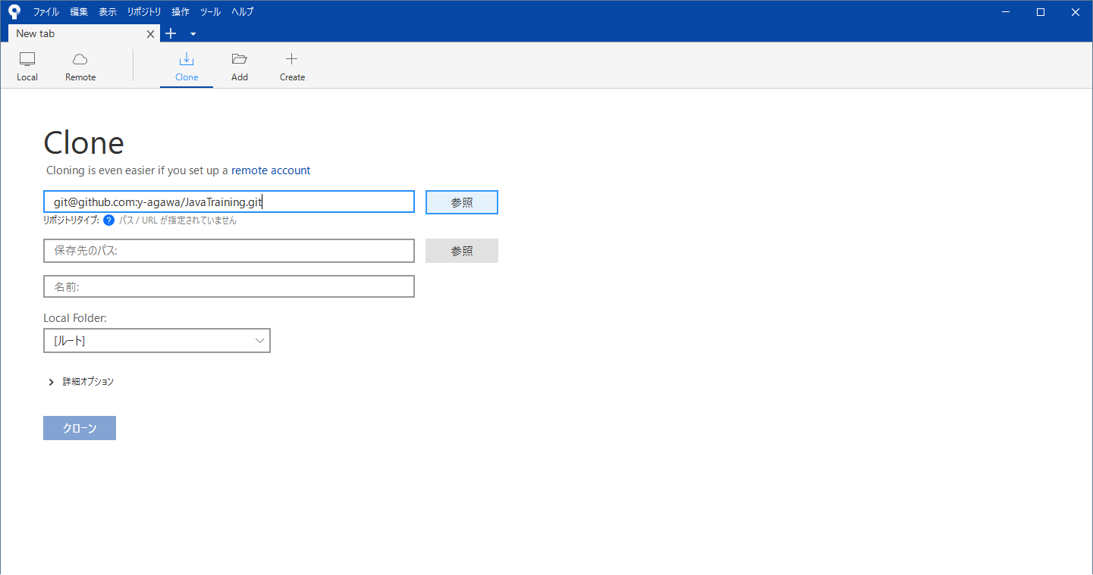

URLを入力し、認証されうまで待つ

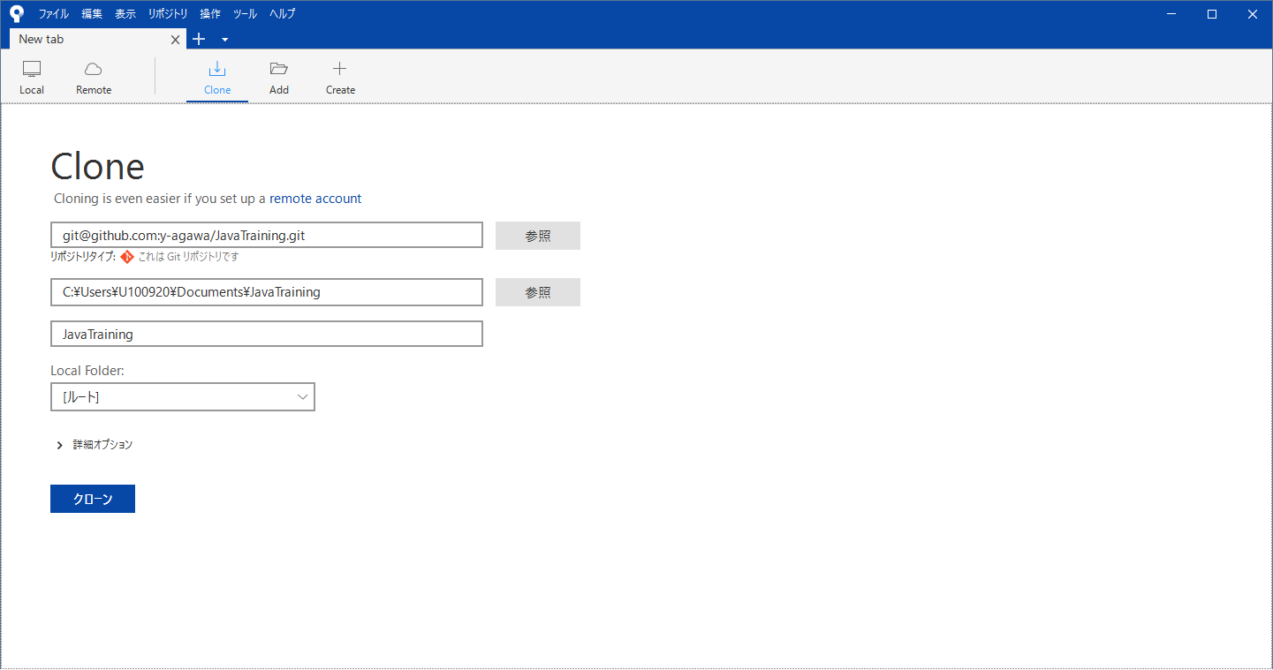

リポジトリタイプが表示され、
クローンボタンが表示されたら
ボタン押下

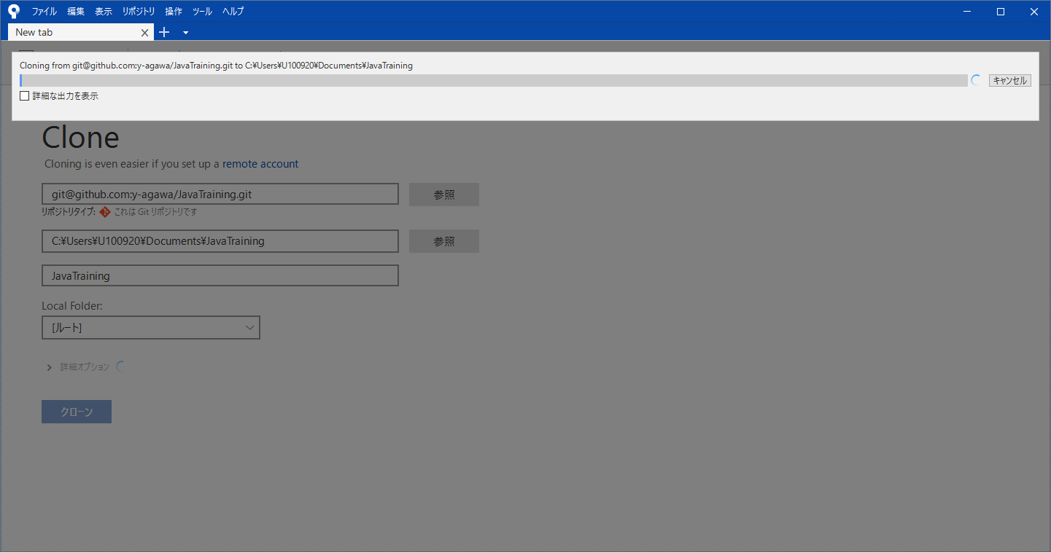

７．クローンしたプロジェクトが表示される

